交易策略图例
进场
 | 条件 H1和D1共振
 |  | D1的K线的红线（15均线）和黄（50日均线）交叉向下
 |  | H1的K线的红线（15均线）和黄（50日均线）交叉向下

 | 过滤 MACD正负切换
 |  | MACD （30，65, 23）

 | 质量 | 根据质量，计算仓位
 |  | AAA H1的15日均线向下，且在200均线下面
 |  | AA H1的15日均线向下
 |  | A H1的15日均线横盘
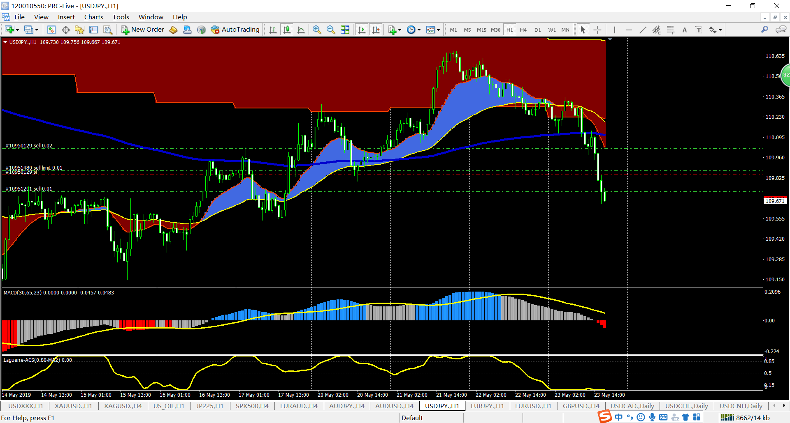

交易策略举例说明 红色（15均线），黄色（50均线），蓝色（200均线）

 | 1，趋势反转 （前一个趋势的尾部，当前趋势的头部，都很血腥，来回波动，无固定形态）

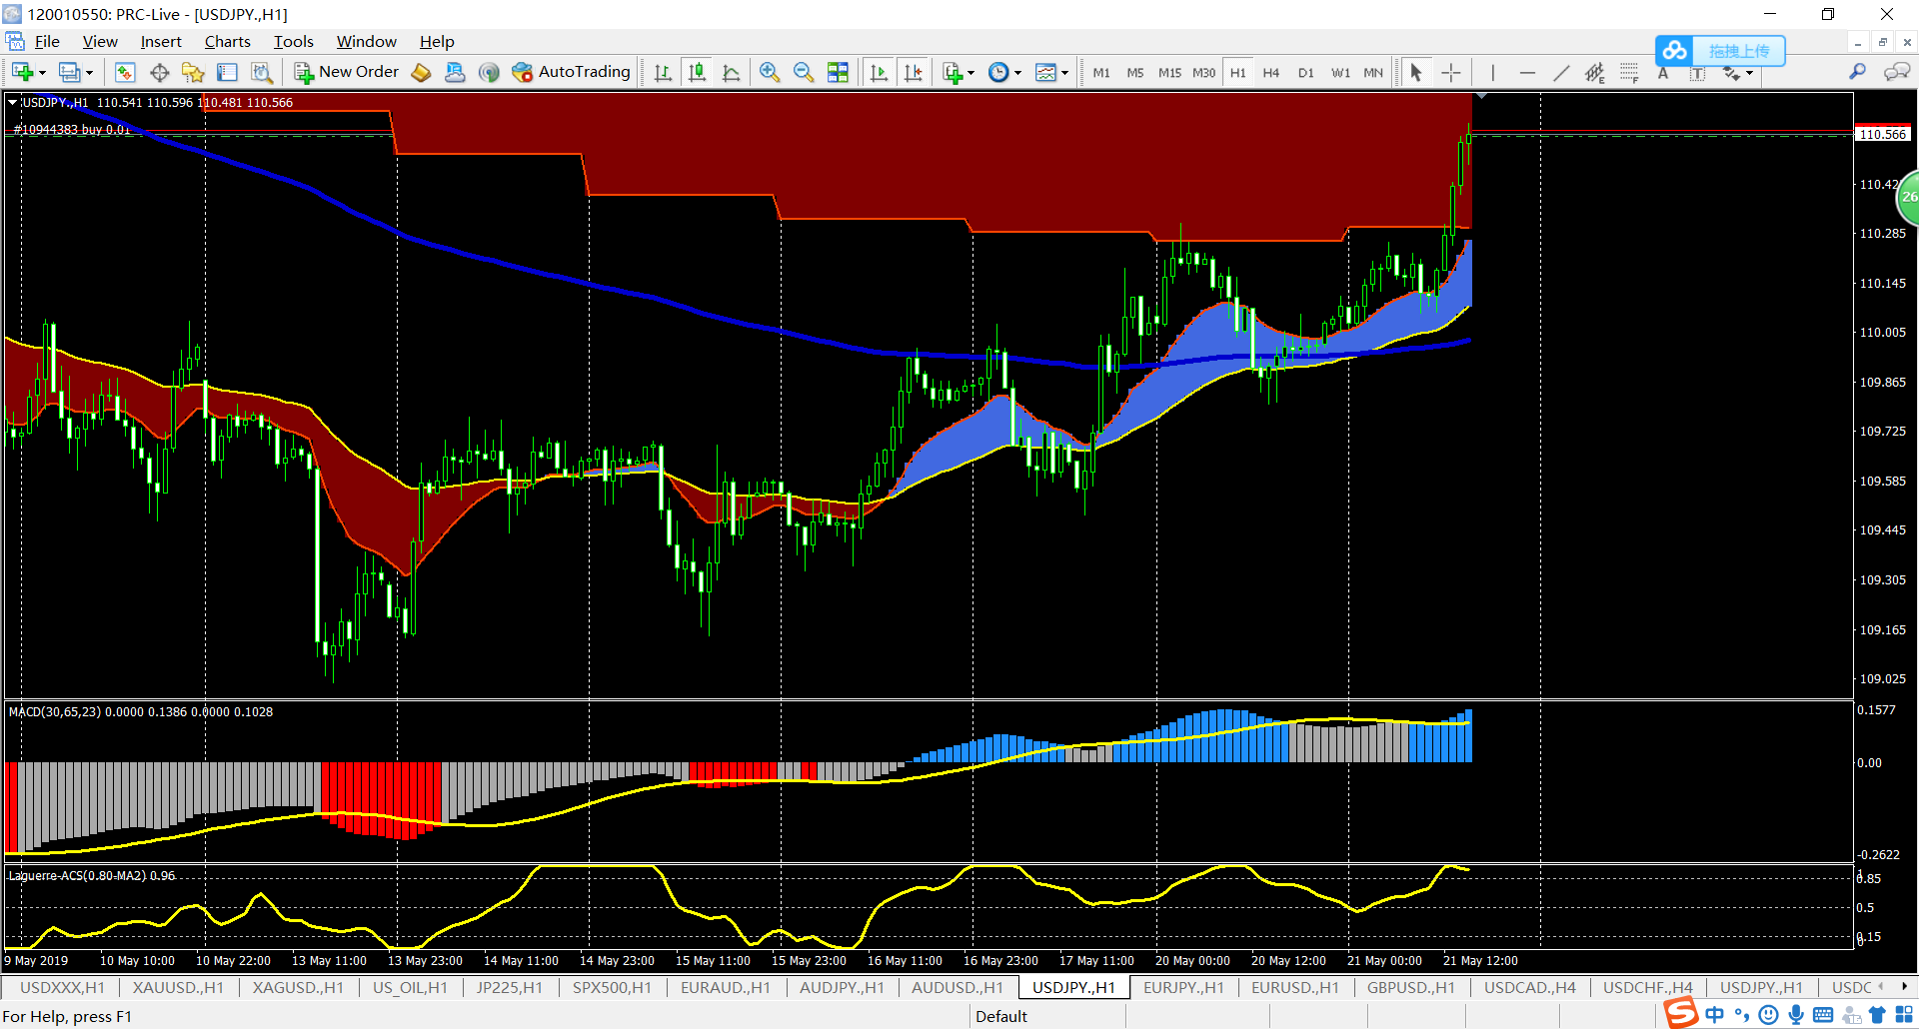

趋势反转开始
突破200均线，回调200均线，再上涨确认后进场可能不反转

 | 2，趋势跟踪
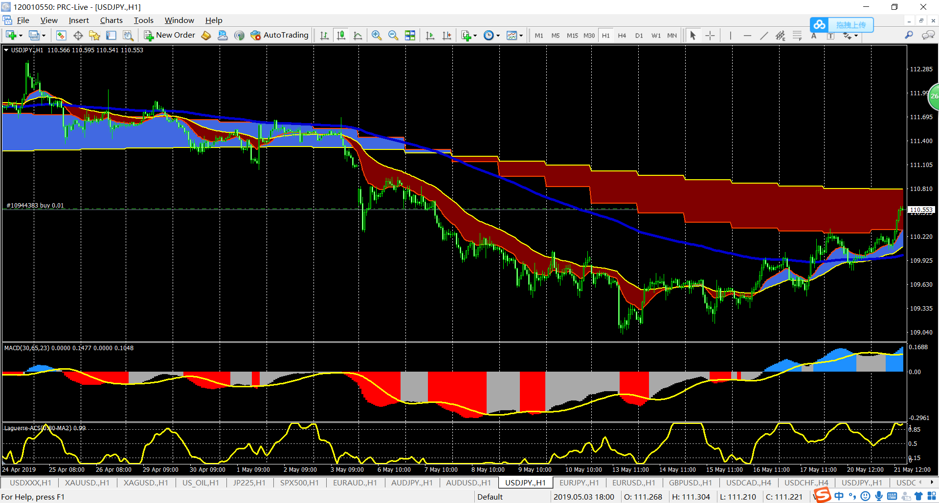
出场标准很复杂
1、红黄均线交叉
2、MACD零轴以上
3，高点高过前一个高点
4，大幅度回调

趋势跟踪, 进场标准
1、红黄蓝均线顺序排列
2、MACD零轴以下

止盈策略
 | 1，跟随式止盈，避免做电梯

 |  | 价格逐渐上涨，止盈跟随逐渐上涨

 | 2， 电梯式止盈
Start
a1
a2
a3
b1
b2
b3
 |  | a1 点之前的进仓，不设置止盈
 |  | 价格回调b1, 加仓
 |  | a1点之前的进仓设置止盈为a1

 |  | a2 点之前的进仓，不设置止盈
 |  | 价格回调b2, 加仓
 |  | a2点之前的进仓设置止盈为a2
b
 |  | a3点之前的进仓，不设置止盈
 |  | 价格回调b3, 设置止盈为a3
 |  | 观察如果没再上升到a3 止盈出场

c
c
 |  | 上升的势头一般都是三波，之后大回调
 |  | 大回调之后，趋势可能反转，可能继续

结论
 | 趋势头部，由于不确定趋势是否延续，用跟随式止盈
 | 趋势中，用电梯式止盈，能拿得有效的利润
 | 趋势尾部，用电梯式止盈，如果有有单子坐了一回电梯，最后没有止盈，说明趋势要反转，止盈方式变成跟随式止盈

交易策略图解
趋势交易法

交易规则1、 顺势 123 |  |  | 交易规则2、 逆势 123 盈利有限 需谨慎

 | 进场： |  | 进场：
 |  | 顺势 ： 同200日均线同向 |  | 顺势 ： 同200日均线方向相反
 |  | 1、15日均线和50日均线交叉 |  | 1、站稳15日均线一侧
 |  | 2、macd趋势明显 |  | 2、macd趋势明显
 |  | 3、Laguerre 在 0.5的一侧（超买或者超卖） |  | 3、Laguerre 在 0.5的一侧（超买或者超卖）
 | 出场 ： |  | 出场 ：
 |  | 1、15日和50日均线出现金叉或者死叉 |  | 1、穿过15日均线
 |  | 2、macd出现金叉或者死叉 |  | 2、macd柱体 方向逆转

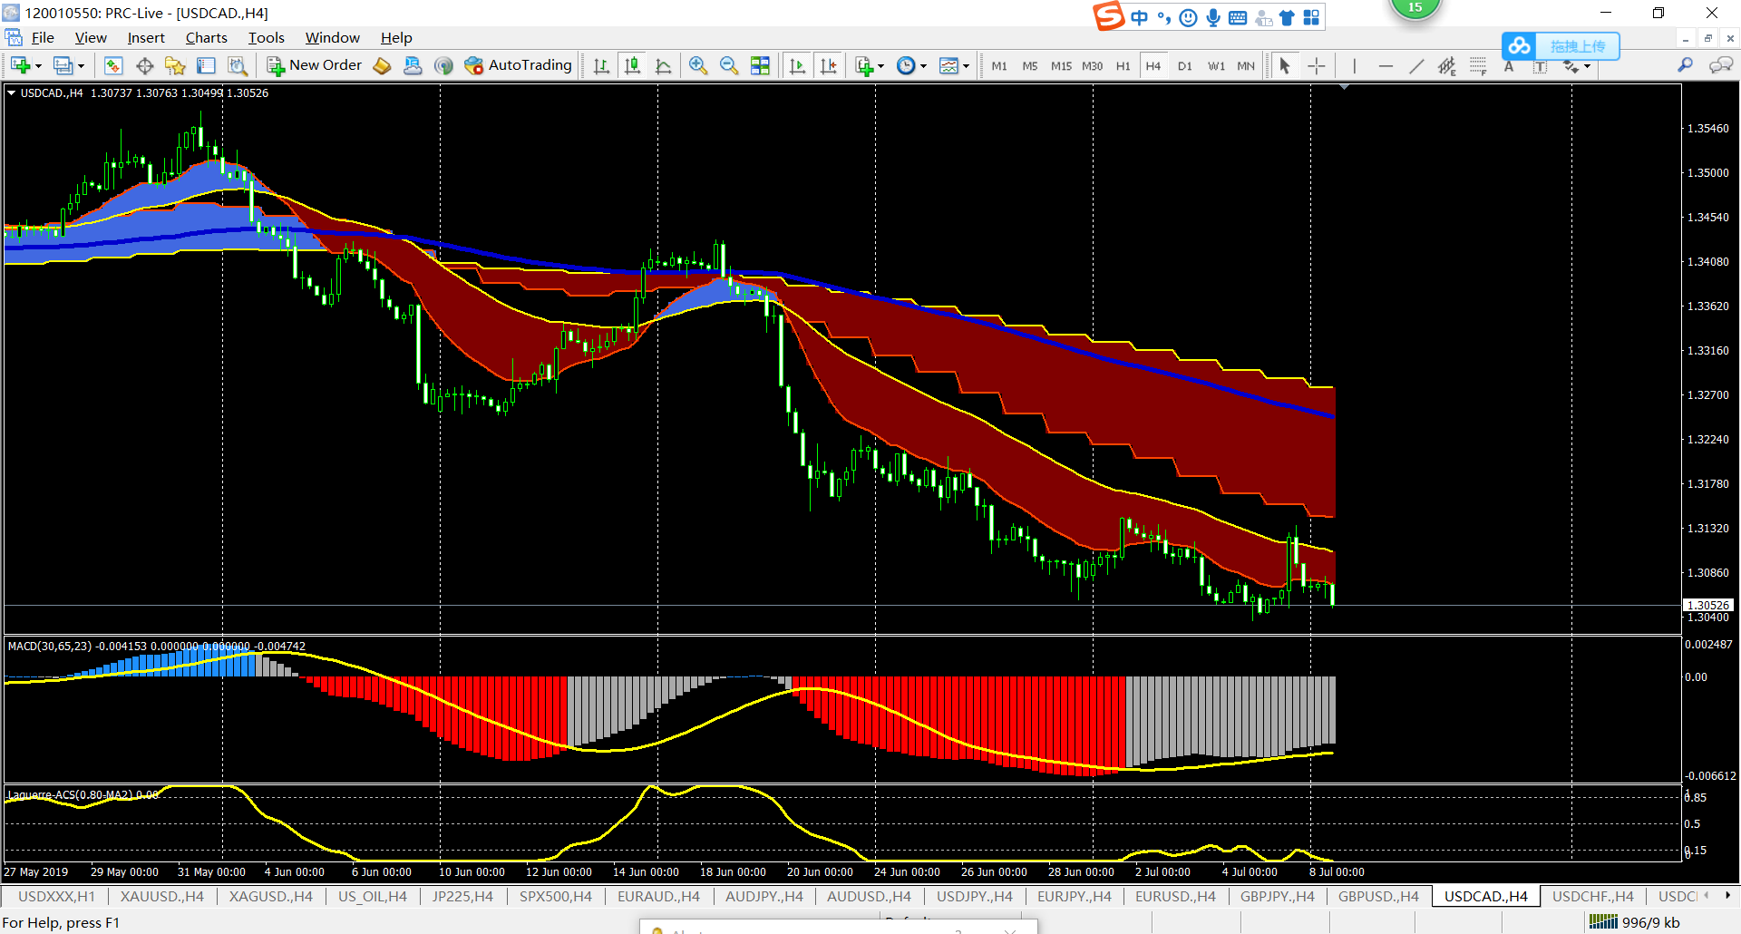

规则1

规则2
规则1

规则1
规则1
规则2

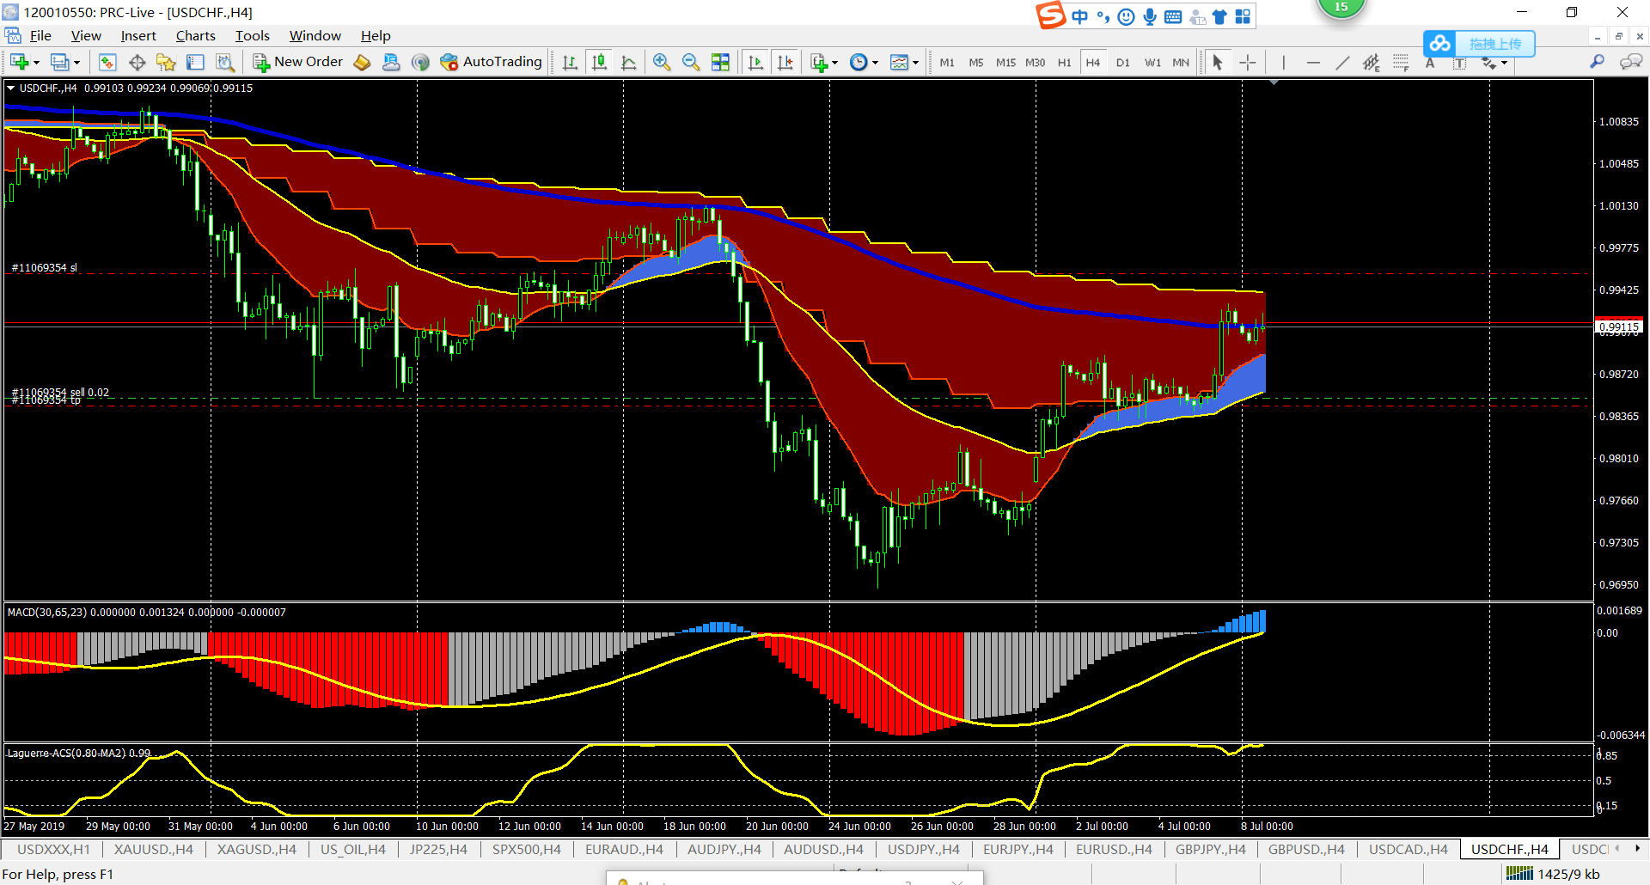

规则1

规则1
规则2

规则1
规则2
规则1
规则2

规则2

震荡交易法

 | 只做趋势，震荡时找别的货币对，或者等待

 | 震荡时有两个特点
 |  | MACD 金叉死叉
 |  | 日线 均线带变窄

 | 出场 ：
 |  | 1、穿过15日均线
 |  | 2、macd柱体 方向逆转

